Bienvenue 👋
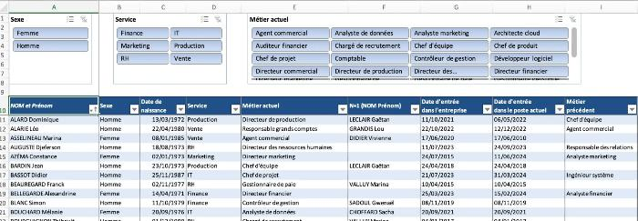
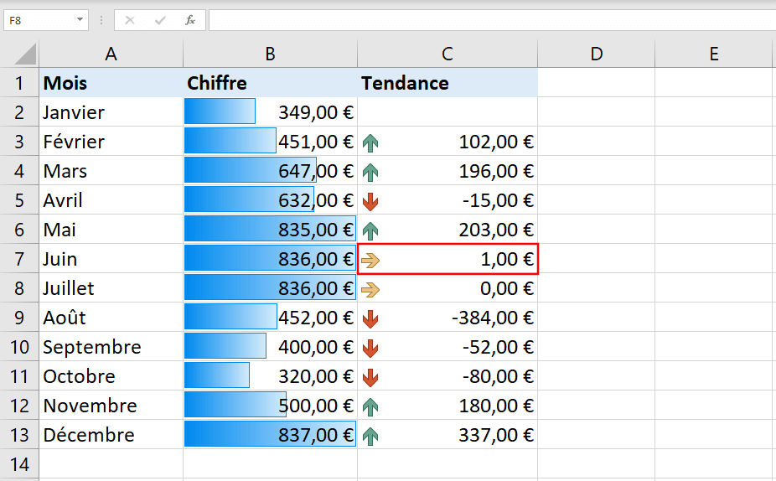
Les fondamentaux
Games of Excel

Exercice 2
Créer et paramétrer un Tableau Structuré

Objectif(s) :
1) Transformer les données ci-dessous en Tableau
2) Sur ce Tableau, désactiver les boutons (triangles) de filtre
3) Sur ce Tableau, modifier le style en "Turquoise, Style de tableau clair 12"
4) Sur ce Tableau, mettre des bordures de colonnes

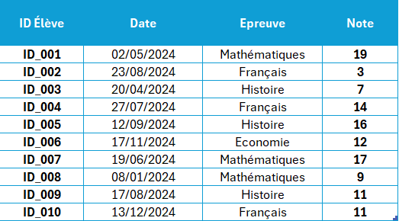
 | ID Élève | Date | Epreuve | Note
 | ID_001 | 2024-05-02 | Mathématiques | 19
 | ID_002 | 2024-08-23 | Français | 3
 | ID_003 | 2024-04-20 | Histoire | 7
 | ID_004 | 2024-07-27 | Français | 14
 | ID_005 | 2024-09-12 | Histoire | 16
 | ID_006 | 2024-11-17 | Economie | 12
 | ID_007 | 2024-06-19 | Mathématiques | 17
 | ID_008 | 2024-01-08 | Mathématiques | 9
 | ID_009 | 2024-08-17 | Histoire | 11
 | ID_010 | 2024-12-13 | Français | 11

Exercice 5
Convertir un fichier CSV en format Excel exploitable

Objectif(s) : | Fonctionnalité à utiliser :
 | Le bouton Convertir
Transformer les données ci-dessous en colonnes Excel exploitables

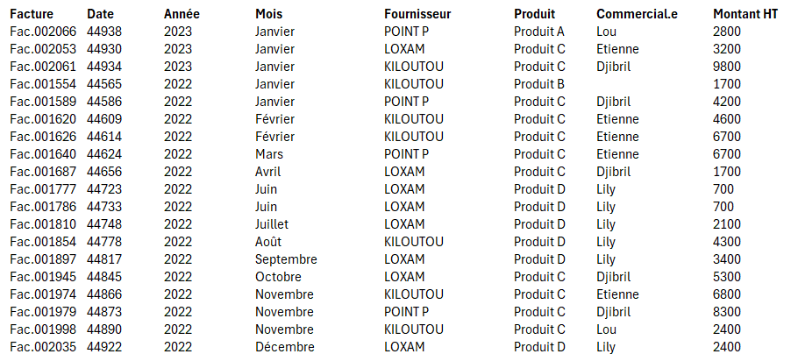
Facture-Date-Année-Mois-Fournisseur-Produit-Commercial.e-Montant HT
Fac.002066-44938-2023-Janvier-POINT P-Produit A-Lou-2800
Fac.002053-44930-2023-Janvier-LOXAM-Produit C-Etienne-3200
Fac.002061-44934-2023-Janvier-KILOUTOU-Produit C-Djibril-9800
Fac.001554-44565-2022-Janvier-KILOUTOU-Produit B--1700
Fac.001589-44586-2022-Janvier-POINT P-Produit C-Djibril-4200
Fac.001620-44609-2022-Février-KILOUTOU-Produit C-Etienne-4600
Fac.001626-44614-2022-Février-KILOUTOU-Produit C-Etienne-6700
Fac.001640-44624-2022-Mars-POINT P-Produit C-Etienne-6700
Fac.001687-44656-2022-Avril-LOXAM-Produit C-Djibril-1700
Fac.001777-44723-2022-Juin-LOXAM-Produit D-Lily-700
Fac.001786-44733-2022-Juin-LOXAM-Produit D-Lily-700
Fac.001810-44748-2022-Juillet-LOXAM-Produit D-Lily-2100
Fac.001854-44778-2022-Août-KILOUTOU-Produit D-Lily-4300
Fac.001897-44817-2022-Septembre-LOXAM-Produit D-Lily-3400
Fac.001945-44845-2022-Octobre-LOXAM-Produit C-Djibril-5300
Fac.001974-44866-2022-Novembre-KILOUTOU-Produit C-Etienne-6800
Fac.001979-44873-2022-Novembre-POINT P-Produit C-Djibril-8300
Fac.001998-44890-2022-Novembre-KILOUTOU-Produit C-Lou-2400
Fac.002035-44922-2022-Décembre-LOXAM-Produit D-Lily-2400
Fac.001602-44593-2022-Février-KILOUTOU-Produit C-Djibril-6600
Fac.001603-44595-2022-Février-LOXAM-Produit D-Lily-2000
Fac.001645-44628-2022-Mars-LOXAM-Produit C-Djibril-7900
Fac.001724-44679-2022-Avril-POINT P-Produit C-Djibril-3800
Fac.001801-44742-2022-Juin-LOXAM-Produit C-Etienne-3000
Fac.001825-44761-2022-Juillet-LOXAM-Produit D-Lily-2600
Fac.001856-44782-2022-Août-POINT P-Produit C-Lou-9000
Fac.001864-44784-2022-Août-LOXAM-Produit C-Lou-8600
Fac.001906-44824-2022-Septembre-LOXAM-Produit C-Djibril-7000
Fac.001927-44838-2022-Octobre-LOXAM-Produit C-Lou-7100
Fac.001947-44845-2022-Octobre-KILOUTOU-Produit C-Etienne-6400
Fac.001948-44846-2022-Octobre-LOXAM-Produit C-Djibril-3100
Fac.001994-44884-2022-Novembre-POINT P-Produit C-Lou-5500
Fac.002009-44901-2022-Décembre-POINT P-Produit C-Lou-5300
Fac.002042-44924-2022-Décembre-POINT P-Produit D-Lily-9700
Fac.002055-44932-2023-Janvier-KILOUTOU-Produit C-Djibril-9400
Fac.001560-44568-2022-Janvier-KILOUTOU-Produit D-Lily-1900
Fac.001566-44572-2022-Janvier-KILOUTOU-Produit C-Etienne-7300
Fac.001575-44579-2022-Janvier-KILOUTOU-Produit D-Lily-9500
Fac.001582-44582-2022-Janvier-LOXAM-Produit C-Etienne-7400
Fac.001600-44593-2022-Février-LOXAM-Produit C-Djibril-4200
Fac.001636-44623-2022-Mars-LOXAM-Produit C-Djibril-2000
Fac.001697-44660-2022-Avril-POINT P-Produit C-Djibril-5100
Fac.001742-44698-2022-Mai-POINT P-Produit C-Djibril-2300
Fac.001764-44715-2022-Juin-KILOUTOU-Produit C-Etienne-8000
Fac.001774-44721-2022-Juin-LOXAM-Produit C-Etienne-3400
Fac.001835-44768-2022-Juillet-POINT P-Produit C-Etienne-6600
Fac.001877-44796-2022-Août-POINT P-Produit C-Etienne-6900
Fac.001923-44833-2022-Septembre-KILOUTOU-Produit C-Etienne-8400
Fac.001935-44841-2022-Octobre-KILOUTOU-Produit C-Lou-6600
Fac.001970-44862-2022-Octobre-POINT P-Produit C-Lou-5100
Fac.001971-44863-2022-Octobre-KILOUTOU-Produit C-Lou-5500
Fac.002015-44905-2022-Décembre-POINT P-Produit C-Etienne-4400
Fac.001571-44575-2022-Janvier-POINT P-Produit C-Djibril-2200
Fac.001574-44579-2022-Janvier-POINT P-Produit C-Djibril-8600
Fac.001592-44586-2022-Janvier-POINT P-Produit C-Djibril-9400
Fac.001658-44635-2022-Mars-POINT P-Produit D-Lily-2800
Fac.001686-44656-2022-Avril-KILOUTOU-Produit C-Djibril-5400
Fac.001698-44660-2022-Avril-KILOUTOU-Produit C-Djibril-1700
Fac.001704-44666-2022-Avril-KILOUTOU-Produit C-Djibril-9800
Fac.001728-44684-2022-Mai-KILOUTOU-Produit D-Lily-1200
Fac.001849-44775-2022-Août-LOXAM-Produit C-Lou-1800
Fac.001862-44784-2022-Août-POINT P-Produit C-Etienne-9900
Fac.001880-44798-2022-Août-POINT P-Produit C-Etienne-8700
Fac.001913-44826-2022-Septembre-POINT P-Produit D-Lily-3100
Fac.001934-44841-2022-Octobre-POINT P-Produit C-Etienne-5500
Fac.002030-44916-2022-Décembre-POINT P-Produit C-Djibril-8600
Fac.001585-44586-2022-Janvier-LOXAM-Produit C-Djibril-1500
Fac.001650-44631-2022-Mars-KILOUTOU-Produit C-Etienne-8100
Fac.001680-44652-2022-Avril-KILOUTOU-Produit C-Etienne-5800
Fac.001712-44673-2022-Avril-POINT P-Produit D-Lily-3700
Fac.001717-44677-2022-Avril-LOXAM-Produit C-Etienne-500
Fac.001733-44691-2022-Mai-POINT P-Produit C-Djibril-4700
Fac.001758-44712-2022-Mai-KILOUTOU-Produit D-Lily-7100
Fac.001768-44719-2022-Juin-LOXAM-Produit C-Djibril-2500
Fac.001779-44726-2022-Juin-KILOUTOU-Produit C-Etienne-6800
Fac.001826-44761-2022-Juillet-POINT P-Produit C-Djibril-700
Fac.001841-44769-2022-Juillet-POINT P-Produit C-Djibril-4900
Fac.001844-44772-2022-Juillet-POINT P-Produit C-Etienne-5000
Fac.001863-44784-2022-Août-KILOUTOU-Produit C-Djibril-5000
Fac.001904-44821-2022-Septembre-POINT P-Produit C-Etienne-1300
Fac.001922-44831-2022-Septembre-POINT P-Produit C-Lou-5900
Fac.001926-44835-2022-Octobre-KILOUTOU-Produit C-Etienne-6600
Fac.001943-44842-2022-Octobre-POINT P-Produit C-Etienne-900
Fac.001987-44881-2022-Novembre-LOXAM-Produit C-Lou-7100
Fac.002010-44903-2022-Décembre-KILOUTOU-Produit D-Lily-1600
Fac.002064-44937-2023-Janvier-KILOUTOU-Produit C-Etienne-6300
Fac.001604-44596-2022-Février-POINT P-Produit D-Lily-7200
Fac.001622-44609-2022-Février-POINT P-Produit D-Lily-600
Fac.001654-44632-2022-Mars-LOXAM-Produit C-Etienne-9100
Fac.001661-44636-2022-Mars-POINT P-Produit C-Etienne-1600
Fac.001663-44639-2022-Mars-LOXAM-Produit C-Djibril-5100
Fac.001689-44656-2022-Avril-KILOUTOU-Produit D-Lily-7800
Fac.001847-44775-2022-Août-POINT P-Produit C-Djibril-500
Fac.001957-44852-2022-Octobre-LOXAM-Produit C-Etienne-6500
Fac.001981-44873-2022-Novembre-LOXAM-Produit C-Lou-7800
Fac.002002-44894-2022-Novembre-LOXAM-Produit C-Etienne-9000
Fac.002017-44908-2022-Décembre-LOXAM-Produit C-Djibril-4400
Fac.002037-44922-2022-Décembre-KILOUTOU-Produit D-Lily-800
Fac.001557-44567-2022-Janvier-KILOUTOU-Produit C-Djibril-4000
Fac.001598-44590-2022-Janvier-POINT P-Produit C-Etienne-7300
Fac.001609-44600-2022-Février-LOXAM-Produit D-Lily-5400
Fac.001662-44637-2022-Mars-KILOUTOU-Produit D-Lily-2000
Fac.001729-44684-2022-Mai-LOXAM-Produit C-Etienne-2300
Fac.001785-44730-2022-Juin-KILOUTOU-Produit C-Djibril-5600
Fac.001830-44764-2022-Juillet-KILOUTOU-Produit C-Djibril-6800
Fac.001842-44769-2022-Juillet-KILOUTOU-Produit D-Lily-6600
Fac.001855-44782-2022-Août-LOXAM-Produit D-Lily-6400
Fac.001866-44786-2022-Août-KILOUTOU-Produit C-Etienne-9100
Fac.001869-44790-2022-Août-KILOUTOU-Produit C-Lou-4800
Fac.001879-44796-2022-Août-LOXAM-Produit C-Etienne-9800
Fac.001916-44828-2022-Septembre-POINT P-Produit C-Lou-3400
Fac.001937-44841-2022-Octobre-POINT P-Produit D-Lily-600
Fac.001938-44841-2022-Octobre-KILOUTOU-Produit C-Djibril-2700
Fac.001959-44852-2022-Octobre-KILOUTOU-Produit D-Lily-8800
Fac.001972-44863-2022-Octobre-LOXAM-Produit C-Etienne-5500
Fac.001973-44866-2022-Novembre-POINT P-Produit C-Etienne-4100
Fac.002016-44908-2022-Décembre-KILOUTOU-Produit D-Lily-6800
Fac.001605-44596-2022-Février-KILOUTOU-Produit D-Lily-3700
Fac.001619-44609-2022-Février-POINT P-Produit C-Djibril-6800
Fac.001628-44614-2022-Février-POINT P-Produit D-Lily-4600
Fac.001657-44635-2022-Mars-LOXAM-Produit C-Etienne-6500
Fac.001684-44656-2022-Avril-LOXAM-Produit C-Etienne-5000
Fac.001690-44656-2022-Avril-LOXAM-Produit C-Etienne-4900
Fac.001696-44659-2022-Avril-LOXAM-Produit C-Djibril-2600
Fac.001715-44677-2022-Avril-POINT P-Produit C-Etienne-5600
Fac.001735-44692-2022-Mai-LOXAM-Produit C-Djibril-7100
Fac.001745-44705-2022-Mai-POINT P-Produit C-Etienne-8900
Fac.001859-44783-2022-Août-POINT P-Produit C-Djibril-3700
Fac.001891-44811-2022-Septembre-LOXAM-Produit C-Lou-7300
Fac.001941-44842-2022-Octobre-KILOUTOU-Produit C-Djibril-3200
Fac.001951-44847-2022-Octobre-LOXAM-Produit D-Lily-9600
Fac.001956-44849-2022-Octobre-KILOUTOU-Produit C-Lou-6400
Fac.002032-44917-2022-Décembre-LOXAM-Produit C-Djibril-600
Fac.002058-44933-2023-Janvier-KILOUTOU-Produit D-Lily-5800
Fac.001580-44580-2022-Janvier-POINT P-Produit B-Djibril-3300
Fac.001721-44678-2022-Avril-POINT P-Produit B-Etienne-6900
Fac.001738-44694-2022-Mai-LOXAM-Produit B-Djibril-9900
Fac.001740-44695-2022-Mai-KILOUTOU-Produit B-Lou-700
Fac.001748-44705-2022-Mai-POINT P-Produit B-Etienne-3000
Fac.001762-44714-2022-Juin-LOXAM-Produit B-Djibril-9300
Fac.001807-44747-2022-Juillet-LOXAM-Produit B-Djibril-6300
Fac.001874-44793-2022-Août-POINT P-Produit B-Lou-7800
Fac.001883-44803-2022-Août-POINT P-Produit B-Etienne-9500
Fac.001886-44804-2022-Août-POINT P-Produit B-Lou-1600
Fac.001910-44825-2022-Septembre-POINT P-Produit B-Etienne-4700
Fac.001964-44859-2022-Octobre-POINT P-Produit D-Lily-8800
Fac.001997-44890-2022-Novembre-POINT P-Produit B-Lou-3800
Fac.002057-44932-2023-Janvier-POINT P-Produit B-Djibril-5200
Fac.001556-44565-2022-Janvier-POINT P-Produit B-Djibril-7600
Fac.001565-44572-2022-Janvier-POINT P-Produit B-Lou-7800
Fac.001607-44597-2022-Février-POINT P-Produit B-Lou-7600
Fac.001611-44601-2022-Février-KILOUTOU-Produit B-Lou-2600
Fac.001616-44607-2022-Février-POINT P-Produit D-Lily-9100
Fac.001624-44611-2022-Février-LOXAM-Produit B-Etienne-1000
Fac.001671-44646-2022-Mars-KILOUTOU-Produit B-Lou-8800
Fac.001679-44651-2022-Mars-POINT P-Produit B-Etienne-6200
Fac.001682-44653-2022-Avril-POINT P-Produit B-Djibril-4700
Fac.001708-44670-2022-Avril-LOXAM-Produit B-Lou-9000
Fac.001714-44674-2022-Avril-LOXAM-Produit B-Etienne-1000
Fac.001736-44692-2022-Mai-POINT P-Produit B-Lou-3700
Fac.001743-44699-2022-Mai-KILOUTOU-Produit B-Djibril-4500
Fac.001766-44716-2022-Juin-POINT P-Produit B-Lou-2800
Fac.001769-44719-2022-Juin-POINT P-Produit D-Lily-8400
Fac.001771-44719-2022-Juin-LOXAM-Produit D-Lily-5400
Fac.001793-44733-2022-Juin-POINT P-Produit B-Djibril-2200
Fac.001799-44740-2022-Juin-POINT P-Produit D-Lily-4500
Fac.001806-44747-2022-Juillet-KILOUTOU-Produit B-Djibril-6600
Fac.001811-44750-2022-Juillet-POINT P-Produit B-Djibril-4400
Fac.001818-44754-2022-Juillet-KILOUTOU-Produit B-Lou-8700
Fac.001832-44765-2022-Juillet-POINT P-Produit B-Lou-900
Fac.001867-44789-2022-Août-LOXAM-Produit B-Lou-5900
Fac.001868-44789-2022-Août-POINT P-Produit B-Etienne-1200
Fac.001914-44827-2022-Septembre-KILOUTOU-Produit B-Lou-6900
Fac.001940-44842-2022-Octobre-POINT P-Produit B-Djibril-4600
Fac.001990-44883-2022-Novembre-LOXAM-Produit B-Djibril-9400
Fac.002000-44891-2022-Novembre-POINT P-Produit D-Lily-7900
Fac.002019-44908-2022-Décembre-KILOUTOU-Produit B-Lou-1700
Fac.002026-44915-2022-Décembre-LOXAM-Produit B-Lou-3400
Fac.002046-44926-2022-Décembre-KILOUTOU-Produit B-Etienne-6600
Fac.002050-44930-2023-Janvier-LOXAM-Produit B-Djibril-6200
Fac.002054-44930-2023-Janvier-POINT P-Produit B-Djibril-6800
Fac.001555-44565-2022-Janvier-LOXAM-Produit A-Etienne-7400
Fac.001570-44572-2022-Janvier-LOXAM-Produit B-Lou-2700
Fac.001593-44587-2022-Janvier-KILOUTOU-Produit B-Lou-7300
Fac.001594-44587-2022-Janvier-LOXAM-Produit D-Lily-6300
Fac.001608-44597-2022-Février-KILOUTOU-Produit B-Etienne-2700
Fac.001623-44610-2022-Février-KILOUTOU-Produit B-Etienne-3600
Fac.001625-44611-2022-Février-POINT P-Produit B-Etienne-3300
Fac.001647-44628-2022-Mars-KILOUTOU-Produit B-Lou-6600
Fac.001666-44642-2022-Mars-LOXAM-Produit B-Lou-1800
Fac.001675-44650-2022-Mars-LOXAM-Produit B-Lou-6400
Fac.001676-44650-2022-Mars-POINT P-Produit B-Lou-1900
Fac.001693-44657-2022-Avril-LOXAM-Produit B-Lou-6100
Fac.001695-44659-2022-Avril-KILOUTOU-Produit B-Lou-8100
Fac.001703-44665-2022-Avril-POINT P-Produit B-Lou-6900
Fac.001720-44678-2022-Avril-LOXAM-Produit B-Lou-1200
Fac.001778-44726-2022-Juin-POINT P-Produit B-Djibril-7000
Fac.001784-44730-2022-Juin-POINT P-Produit B-Lou-2000
Fac.001798-44740-2022-Juin-LOXAM-Produit B-Etienne-6000
Fac.001800-44742-2022-Juin-KILOUTOU-Produit B-Lou-2500
Fac.001802-44742-2022-Juin-POINT P-Produit B-Lou-2200
Fac.001819-44755-2022-Juillet-LOXAM-Produit B-Djibril-6300
Fac.001845-44772-2022-Juillet-KILOUTOU-Produit B-Lou-2800
Fac.001929-44838-2022-Octobre-KILOUTOU-Produit B-Etienne-3000
Fac.001962-44854-2022-Octobre-KILOUTOU-Produit B-Etienne-4600
Fac.001989-44881-2022-Novembre-KILOUTOU-Produit B-Lou-900
Fac.001999-44891-2022-Novembre-LOXAM-Produit B-Lou-6700
Fac.002011-44903-2022-Décembre-LOXAM-Produit D-Lily-6100
Fac.001553-44565-2022-Janvier-POINT P-Produit B-Djibril-7800
Fac.001558-44567-2022-Janvier-LOXAM-Produit B--9800
Fac.001569-44572-2022-Janvier-KILOUTOU-Produit D-Lily-3400
Fac.001617-44608-2022-Février-KILOUTOU-Produit B-Lou-5000
Fac.001635-44622-2022-Mars-KILOUTOU-Produit B-Etienne-7000
Fac.001637-44623-2022-Mars-POINT P-Produit D-Lily-6400
Fac.001672-44649-2022-Mars-LOXAM-Produit D-Lily-5700
Fac.001678-44651-2022-Mars-LOXAM-Produit B-Djibril-2900
Fac.001685-44656-2022-Avril-POINT P-Produit B-Lou-1200
Fac.001706-44667-2022-Avril-POINT P-Produit D-Lily-8200
Fac.001722-44679-2022-Avril-KILOUTOU-Produit D-Lily-5100
Fac.001730-44686-2022-Mai-POINT P-Produit B-Djibril-2700
Fac.001750-44706-2022-Mai-LOXAM-Produit B-Etienne-6800
Fac.001756-44712-2022-Mai-LOXAM-Produit B-Etienne-9200
Fac.001782-44729-2022-Juin-KILOUTOU-Produit B-Etienne-4000
Fac.001783-44729-2022-Juin-LOXAM-Produit B-Etienne-4700
Fac.001790-44733-2022-Juin-POINT P-Produit B-Djibril-6700
Fac.001817-44754-2022-Juillet-POINT P-Produit B-Lou-3000
Fac.001834-44768-2022-Juillet-LOXAM-Produit B-Etienne-5000
Fac.001840-44769-2022-Juillet-LOXAM-Produit D-Lily-2400
Fac.001857-44783-2022-Août-KILOUTOU-Produit D-Lily-600
Fac.001875-44796-2022-Août-KILOUTOU-Produit B-Djibril-700
Fac.001900-44817-2022-Septembre-LOXAM-Produit B-Lou-1700
Fac.001901-44818-2022-Septembre-POINT P-Produit B-Djibril-800
Fac.001918-44831-2022-Septembre-LOXAM-Produit B-Lou-7700
Fac.001919-44831-2022-Septembre-POINT P-Produit B-Lou-800
Fac.001953-44848-2022-Octobre-KILOUTOU-Produit D-Lily-1000
Fac.001961-44854-2022-Octobre-POINT P-Produit D-Lily-9000
Fac.001967-44859-2022-Octobre-POINT P-Produit D-Lily-900
Fac.002007-44898-2022-Décembre-KILOUTOU-Produit B-Djibril-4700
Fac.002033-44919-2022-Décembre-POINT P-Produit B-Lou-3200
Fac.002056-44932-2023-Janvier-LOXAM-Produit B-Lou-1700
Fac.001591-44586-2022-Janvier-LOXAM-Produit B-Djibril-700
Fac.001597-44590-2022-Janvier-LOXAM-Produit B-Djibril-1600
Fac.001629-44614-2022-Février-KILOUTOU-Produit B-Lou-4600
Fac.001642-44628-2022-Mars-LOXAM-Produit D-Lily-1600
Fac.001718-44677-2022-Avril-POINT P-Produit D-Lily-6600
Fac.001723-44679-2022-Avril-LOXAM-Produit B-Lou-2700
Fac.001776-44723-2022-Juin-KILOUTOU-Produit B-Lou-4300
Fac.001809-44747-2022-Juillet-KILOUTOU-Produit D-Lily-3800
Fac.001812-44751-2022-Juillet-KILOUTOU-Produit B-Lou-3200
Fac.001822-44756-2022-Juillet-LOXAM-Produit B-Lou-6600
Fac.001838-44768-2022-Juillet-POINT P-Produit B-Lou-1300
Fac.001848-44775-2022-Août-KILOUTOU-Produit D-Lily-8200
Fac.001881-44803-2022-Août-KILOUTOU-Produit D-Lily-6300
Fac.001893-44814-2022-Septembre-KILOUTOU-Produit B-Djibril-4600
Fac.001915-44828-2022-Septembre-LOXAM-Produit B-Etienne-9200
Fac.001944-44845-2022-Octobre-KILOUTOU-Produit B-Djibril-2600
Fac.001966-44859-2022-Octobre-LOXAM-Produit B-Etienne-9300
Fac.001978-44870-2022-Novembre-LOXAM-Produit B-Djibril-5900
Fac.001993-44884-2022-Novembre-LOXAM-Produit D-Lily-7700
Fac.002006-44897-2022-Décembre-POINT P-Produit B-Djibril-6600
Fac.002039-44923-2022-Décembre-POINT P-Produit D-Lily-7700
Fac.001561-44568-2022-Janvier-LOXAM-Produit B-Etienne-9100
Fac.001581-44581-2022-Janvier-KILOUTOU-Produit B-Etienne-6700
Fac.001610-44600-2022-Février-POINT P-Produit B-Etienne-6900
Fac.001632-44618-2022-Février-KILOUTOU-Produit B-Djibril-9600
Fac.001656-44635-2022-Mars-KILOUTOU-Produit D-Lily-9100
Fac.001660-44636-2022-Mars-LOXAM-Produit B-Etienne-7300
Fac.001726-44684-2022-Mai-LOXAM-Produit D-Lily-800
Fac.001767-44719-2022-Juin-KILOUTOU-Produit B-Etienne-9900
Fac.001775-44722-2022-Juin-POINT P-Produit B-Lou-600
Fac.001787-44733-2022-Juin-POINT P-Produit B-Etienne-2300
Fac.001792-44733-2022-Juin-LOXAM-Produit B-Djibril-1800
Fac.001815-44754-2022-Juillet-KILOUTOU-Produit B-Djibril-2800
Fac.001823-44757-2022-Juillet-POINT P-Produit B-Lou-4800
Fac.001871-44790-2022-Août-POINT P-Produit B-Lou-6000
Fac.001878-44796-2022-Août-KILOUTOU-Produit D-Lily-4300
Fac.001882-44803-2022-Août-LOXAM-Produit B-Etienne-4200
Fac.001895-44817-2022-Septembre-POINT P-Produit B-Etienne-3600
Fac.001898-44817-2022-Septembre-POINT P-Produit B-Lou-500
Fac.001960-44853-2022-Octobre-LOXAM-Produit D-Lily-4900
Fac.001975-44869-2022-Novembre-LOXAM-Produit B-Lou-7600
Fac.001982-44874-2022-Novembre-POINT P-Produit B-Etienne-6100
Fac.002024-44915-2022-Décembre-POINT P-Produit D-Lily-7700
Fac.002038-44922-2022-Décembre-LOXAM-Produit B-Lou-8300
Fac.002045-44926-2022-Décembre-POINT P-Produit B-Djibril-1600
Fac.002047-44926-2022-Décembre-LOXAM-Produit B-Lou-6900
Fac.002052-44930-2023-Janvier-KILOUTOU-Produit B-Lou-1800
Fac.002059-44933-2023-Janvier-LOXAM-Produit B-Etienne-6500
Fac.001551-44565-2022-Janvier-TEST_F-Produit B-Etienne-8400
Fac.001579-44579-2022-Janvier-LOXAM-Produit D-Lily-8700
Fac.001587-44586-2022-Janvier-KILOUTOU-Produit B-Etienne-2700
Fac.001606-44596-2022-Février-LOXAM-Produit B-Djibril-2900
Fac.001613-44607-2022-Février-POINT P-Produit B-Lou-6400
Fac.001614-44607-2022-Février-KILOUTOU-Produit B-Lou-8100
Fac.001627-44614-2022-Février-LOXAM-Produit D-Lily-4100
Fac.001667-44642-2022-Mars-POINT P-Produit D-Lily-5800
Fac.001668-44642-2022-Mars-KILOUTOU-Produit B-Etienne-3400
Fac.001674-44649-2022-Mars-KILOUTOU-Produit D-Lily-2700
Fac.001683-44656-2022-Avril-KILOUTOU-Produit B-Etienne-7600
Fac.001737-44694-2022-Mai-KILOUTOU-Produit D-Lily-5000
Fac.001765-44716-2022-Juin-LOXAM-Produit B-Lou-10000
Fac.001770-44719-2022-Juin-KILOUTOU-Produit B-Djibril-1900
Fac.001780-44727-2022-Juin-LOXAM-Produit B-Djibril-6800
Fac.001789-44733-2022-Juin-LOXAM-Produit B-Lou-9900
Fac.001829-44762-2022-Juillet-POINT P-Produit B-Djibril-2700
Fac.001861-44783-2022-Août-LOXAM-Produit D-Lily-9900
Fac.001865-44786-2022-Août-POINT P-Produit B-Etienne-6900
Fac.001884-44804-2022-Août-KILOUTOU-Produit D-Lily-4700
Fac.001889-44810-2022-Septembre-POINT P-Produit B-Djibril-6200
Fac.001892-44813-2022-Septembre-POINT P-Produit B-Djibril-3600
Fac.001911-44825-2022-Septembre-KILOUTOU-Produit B-Etienne-800
Fac.001939-44842-2022-Octobre-LOXAM-Produit B-Etienne-8900
Fac.001984-44880-2022-Novembre-LOXAM-Produit D-Lily-6300
Fac.002005-44896-2022-Décembre-LOXAM-Produit B-Djibril-4100
Fac.002020-44911-2022-Décembre-LOXAM-Produit B-Djibril-9500
Fac.002031-44917-2022-Décembre-KILOUTOU-Produit B-Etienne-600
Fac.002049-44930-2023-Janvier-KILOUTOU-Produit B-Lou-2700
Fac.001559-44567-2022-Janvier-POINT P-Produit B-Djibril-6400
Fac.001576-44579-2022-Janvier-LOXAM-Produit B-Etienne-2900
Fac.001596-44589-2022-Janvier-KILOUTOU-Produit B-Etienne-9500
Fac.001599-44590-2022-Janvier-KILOUTOU-Produit D-Lily-9800
Fac.001612-44607-2022-Février-LOXAM-Produit D-Lily-8000
Fac.001631-44616-2022-Février-POINT P-Produit B-Etienne-5500
Fac.001646-44628-2022-Mars-POINT P-Produit B-Djibril-8300
Fac.001648-44630-2022-Mars-LOXAM-Produit B-Lou-4900
Fac.001655-44635-2022-Mars-POINT P-Produit B-Djibril-8200
Fac.001665-44642-2022-Mars-KILOUTOU-Produit B-Djibril-5000
Fac.001673-44649-2022-Mars-POINT P-Produit B-Djibril-3800
Fac.001681-44653-2022-Avril-LOXAM-Produit B-Lou-1300
Fac.001713-44674-2022-Avril-KILOUTOU-Produit D-Lily-4600
Fac.001734-44691-2022-Mai-KILOUTOU-Produit B-Lou-6200
Fac.001755-44712-2022-Mai-KILOUTOU-Produit B-Djibril-4600
Fac.001760-44713-2022-Juin-POINT P-Produit B-Lou-1400
Fac.001781-44728-2022-Juin-POINT P-Produit B-Etienne-4700
Fac.001814-44754-2022-Juillet-POINT P-Produit D-Lily-7900
Fac.001820-44755-2022-Juillet-POINT P-Produit B-Lou-1600
Fac.001824-44758-2022-Juillet-KILOUTOU-Produit D-Lily-3500
Fac.001870-44790-2022-Août-LOXAM-Produit D-Lily-1000
Fac.001931-44839-2022-Octobre-POINT P-Produit B-Etienne-10000
Fac.001954-44848-2022-Octobre-LOXAM-Produit D-Lily-4000
Fac.001955-44848-2022-Octobre-POINT P-Produit B-Djibril-800
Fac.001976-44869-2022-Novembre-POINT P-Produit B-Lou-4000
Fac.002021-44911-2022-Décembre-POINT P-Produit B-Lou-9000
Fac.002063-44937-2023-Janvier-POINT P-Produit B-Lou-1800
Fac.001710-44672-2022-Avril-KILOUTOU-Produit A-Djibril-7000
Fac.001590-44586-2022-Janvier-KILOUTOU-Produit A-Lou-7700
Fac.001634-44622-2022-Mars-POINT P-Produit A-Djibril-2800
Fac.001638-44623-2022-Mars-KILOUTOU-Produit A-Djibril-6000
Fac.001639-44624-2022-Mars-LOXAM-Produit A-Djibril-7100
Fac.001649-44630-2022-Mars-POINT P-Produit D-Lily-1900
Fac.001709-44672-2022-Avril-POINT P-Produit D-Lily-900
Fac.001711-44673-2022-Avril-LOXAM-Produit A-Djibril-9500
Fac.001727-44684-2022-Mai-POINT P-Produit A-Djibril-5600
Fac.001788-44733-2022-Juin-KILOUTOU-Produit D-Lily-7900
Fac.001850-44776-2022-Août-POINT P-Produit A-Djibril-4800
Fac.001908-44824-2022-Septembre-KILOUTOU-Produit A-Lou-1700
Fac.001912-44826-2022-Septembre-LOXAM-Produit A-Etienne-9000
Fac.001928-44838-2022-Octobre-POINT P-Produit D-Lily-9100
Fac.001968-44860-2022-Octobre-KILOUTOU-Produit A-Djibril-8000
Fac.001986-44880-2022-Novembre-KILOUTOU-Produit A-Djibril-8400
Fac.002001-44894-2022-Novembre-KILOUTOU-Produit D-Lily-4100
Fac.002004-44896-2022-Décembre-KILOUTOU-Produit D-Lily-3300
Fac.002034-44922-2022-Décembre-KILOUTOU-Produit A-Etienne-7500
Fac.002062-44937-2023-Janvier-LOXAM-Produit D-Lily-7900
Fac.001583-44582-2022-Janvier-POINT P-Produit A-Lou-8600
Fac.001584-44583-2022-Janvier-KILOUTOU-Produit A-Djibril-900
Fac.001618-44608-2022-Février-LOXAM-Produit D-Lily-4900
Fac.001652-44632-2022-Mars-POINT P-Produit A-Lou-2200
Fac.001719-44678-2022-Avril-KILOUTOU-Produit A-Djibril-2500
Fac.001731-44686-2022-Mai-KILOUTOU-Produit D-Lily-9600
Fac.001746-44705-2022-Mai-KILOUTOU-Produit D-Lily-3000
Fac.001747-44705-2022-Mai-LOXAM-Produit A-Lou-8200
Fac.001773-44720-2022-Juin-KILOUTOU-Produit A-Etienne-6000
Fac.001795-44735-2022-Juin-LOXAM-Produit A-Djibril-8100
Fac.001808-44747-2022-Juillet-POINT P-Produit A-Djibril-10000
Fac.001905-44821-2022-Septembre-KILOUTOU-Produit D-Lily-1800
Fac.001933-44840-2022-Octobre-LOXAM-Produit A-Djibril-3500
Fac.001942-44842-2022-Octobre-LOXAM-Produit D-Lily-8000
Fac.001949-44846-2022-Octobre-POINT P-Produit A-Djibril-4800
Fac.001969-44861-2022-Octobre-LOXAM-Produit A-Lou-1600
Fac.002018-44908-2022-Décembre-POINT P-Produit A-Etienne-8700
Fac.002025-44915-2022-Décembre-KILOUTOU-Produit A-Lou-9100
Fac.002028-44915-2022-Décembre-KILOUTOU-Produit A-Djibril-10000
Fac.002044-44924-2022-Décembre-LOXAM-Produit A-Lou-4900
Fac.002065-44937-2023-Janvier-LOXAM-Produit A-Lou-3100
Fac.001552-44565-2022-Janvier-LOXAM-Produit A-Etienne-5100
Fac.001578-44579-2022-Janvier-KILOUTOU-Produit A-Djibril-9700
Fac.001588-44586-2022-Janvier-LOXAM-Produit D-Lily-1600
Fac.001601-44593-2022-Février-POINT P-Produit A-Etienne-5200
Fac.001653-44632-2022-Mars-KILOUTOU-Produit A-Djibril-8400
Fac.001659-44636-2022-Mars-KILOUTOU-Produit A-Djibril-500
Fac.001669-44643-2022-Mars-LOXAM-Produit A-Lou-5400
Fac.001694-44658-2022-Avril-POINT P-Produit D-Lily-3700
Fac.001753-44708-2022-Mai-LOXAM-Produit D-Lily-2300
Fac.001772-44719-2022-Juin-POINT P-Produit A-Etienne-6900
Fac.001804-44743-2022-Juillet-LOXAM-Produit A-Etienne-7900
Fac.001821-44755-2022-Juillet-KILOUTOU-Produit D-Lily-6400
Fac.001851-44777-2022-Août-KILOUTOU-Produit A-Etienne-8700
Fac.001873-44791-2022-Août-LOXAM-Produit D-Lily-5100
Fac.001888-44810-2022-Septembre-LOXAM-Produit A-Lou-4600
Fac.001890-44810-2022-Septembre-KILOUTOU-Produit D-Lily-5600
Fac.001946-44845-2022-Octobre-POINT P-Produit A-Etienne-6200
Fac.001958-44852-2022-Octobre-POINT P-Produit A-Lou-8800
Fac.001963-44855-2022-Octobre-LOXAM-Produit A-Djibril-1800
Fac.002014-44904-2022-Décembre-LOXAM-Produit A-Etienne-3900
Fac.002036-44922-2022-Décembre-POINT P-Produit A-Lou-2100
Fac.002040-44923-2022-Décembre-KILOUTOU-Produit A-Etienne-2500
Fac.001586-44586-2022-Janvier-POINT P-Produit A-Etienne-2800
Fac.001670-44644-2022-Mars-POINT P-Produit D-Lily-9800
Fac.001702-44664-2022-Avril-LOXAM-Produit A-Etienne-2500
Fac.001732-44688-2022-Mai-LOXAM-Produit D-Lily-6900
Fac.001739-44695-2022-Mai-POINT P-Produit D-Lily-6600
Fac.001744-44700-2022-Mai-LOXAM-Produit A-Etienne-6300
Fac.001754-44709-2022-Mai-POINT P-Produit A-Lou-8100
Fac.001794-44734-2022-Juin-KILOUTOU-Produit A-Etienne-6200
Fac.001827-44761-2022-Juillet-KILOUTOU-Produit A-Djibril-8900
Fac.001828-44762-2022-Juillet-LOXAM-Produit A-Djibril-8300
Fac.001831-44765-2022-Juillet-LOXAM-Produit A-Lou-7300
Fac.001839-44769-2022-Juillet-KILOUTOU-Produit A-Lou-2800
Fac.001853-44778-2022-Août-POINT P-Produit D-Lily-1100
Fac.001872-44791-2022-Août-KILOUTOU-Produit A-Etienne-3000
Fac.001885-44804-2022-Août-LOXAM-Produit A-Djibril-1300
Fac.001896-44817-2022-Septembre-KILOUTOU-Produit A-Etienne-3100
Fac.001917-44828-2022-Septembre-KILOUTOU-Produit D-Lily-1600
Fac.001921-44831-2022-Septembre-LOXAM-Produit A-Djibril-1600
Fac.001991-44883-2022-Novembre-POINT P-Produit A-Etienne-6000
Fac.002012-44904-2022-Décembre-POINT P-Produit D-Lily-3900
Fac.002022-44912-2022-Décembre-KILOUTOU-Produit A-Lou-1900
Fac.002023-44915-2022-Décembre-LOXAM-Produit A-Etienne-7200
Fac.001572-44575-2022-Janvier-KILOUTOU-Produit D-Lily-9400
Fac.001677-44651-2022-Mars-KILOUTOU-Produit A-Etienne-5100
Fac.001700-44663-2022-Avril-POINT P-Produit A-Djibril-6000
Fac.001707-44670-2022-Avril-KILOUTOU-Produit A-Lou-6500
Fac.001749-44705-2022-Mai-KILOUTOU-Produit A-Etienne-1300
Fac.001751-44706-2022-Mai-POINT P-Produit A-Etienne-6900
Fac.001803-44743-2022-Juillet-KILOUTOU-Produit A-Lou-4100
Fac.001833-44768-2022-Juillet-KILOUTOU-Produit A-Etienne-5400
Fac.001858-44783-2022-Août-LOXAM-Produit A-Etienne-5600
Fac.001860-44783-2022-Août-KILOUTOU-Produit A-Etienne-8300
Fac.001887-44806-2022-Septembre-KILOUTOU-Produit A-Etienne-7900
Fac.001907-44824-2022-Septembre-POINT P-Produit A-Lou-9500
Fac.001950-44846-2022-Octobre-KILOUTOU-Produit A-Etienne-2300
Fac.001980-44873-2022-Novembre-KILOUTOU-Produit A-Djibril-6600
Fac.001988-44881-2022-Novembre-POINT P-Produit A-Lou-1800
Fac.002008-44901-2022-Décembre-LOXAM-Produit A-Lou-2500
Fac.002029-44915-2022-Décembre-LOXAM-Produit A-Djibril-7600
Fac.001564-44572-2022-Janvier-LOXAM-Produit D-Lily-3100
Fac.001567-44572-2022-Janvier-LOXAM-Produit A-Lou-7800
Fac.001573-44576-2022-Janvier-LOXAM-Produit A-Etienne-3900
Fac.001705-44667-2022-Avril-LOXAM-Produit A-Lou-4700
Fac.001716-44677-2022-Avril-KILOUTOU-Produit A-Lou-2300
Fac.001741-44698-2022-Mai-LOXAM-Produit D-Lily-3500
Fac.001759-44712-2022-Mai-LOXAM-Produit D-Lily-7900
Fac.001761-44714-2022-Juin-KILOUTOU-Produit A-Etienne-3900
Fac.001902-44819-2022-Septembre-KILOUTOU-Produit A-Etienne-4000
Fac.001925-44835-2022-Octobre-POINT P-Produit A-Lou-5300
Fac.001930-44839-2022-Octobre-LOXAM-Produit A-Etienne-600
Fac.001952-44848-2022-Octobre-POINT P-Produit A-Etienne-5300
Fac.001977-44869-2022-Novembre-KILOUTOU-Produit A-Lou-6900
Fac.001983-44874-2022-Novembre-KILOUTOU-Produit A-Etienne-2400
Fac.001996-44889-2022-Novembre-LOXAM-Produit D-Lily-8900
Fac.002013-44904-2022-Décembre-KILOUTOU-Produit A-Etienne-8700
Fac.002027-44915-2022-Décembre-POINT P-Produit D-Lily-6300
Fac.002043-44924-2022-Décembre-KILOUTOU-Produit A-Djibril-1300
Fac.001562-44569-2022-Janvier-POINT P-Produit D-Lily-8000
Fac.001615-44607-2022-Février-LOXAM-Produit D-Lily-8800
Fac.001621-44609-2022-Février-LOXAM-Produit A-Etienne-8900
Fac.001633-44621-2022-Mars-LOXAM-Produit A-Etienne-7600
Fac.001641-44628-2022-Mars-KILOUTOU-Produit D-Lily-4200
Fac.001643-44628-2022-Mars-POINT P-Produit A-Etienne-1700
Fac.001651-44631-2022-Mars-LOXAM-Produit D-Lily-3700
Fac.001691-44656-2022-Avril-POINT P-Produit D-Lily-6500
Fac.001692-44657-2022-Avril-KILOUTOU-Produit A-Etienne-7700
Fac.001699-44660-2022-Avril-LOXAM-Produit A-Djibril-1200
Fac.001701-44664-2022-Avril-KILOUTOU-Produit A-Etienne-1700
Fac.001725-44681-2022-Avril-KILOUTOU-Produit A-Etienne-2300
Fac.001791-44733-2022-Juin-KILOUTOU-Produit D-Lily-5200
Fac.001816-44754-2022-Juillet-LOXAM-Produit A-Djibril-3200
Fac.001837-44768-2022-Juillet-LOXAM-Produit A-Etienne-3800
Fac.001843-44772-2022-Juillet-LOXAM-Produit A-Lou-1300
Fac.001909-44824-2022-Septembre-LOXAM-Produit D-Lily-7300
Fac.001920-44831-2022-Septembre-KILOUTOU-Produit A-Djibril-5300
Fac.001924-44834-2022-Septembre-LOXAM-Produit D-Lily-500
Fac.001932-44839-2022-Octobre-KILOUTOU-Produit A-Etienne-9600
Fac.001936-44841-2022-Octobre-LOXAM-Produit A-Djibril-4800
Fac.001965-44859-2022-Octobre-KILOUTOU-Produit A-Lou-1200
Fac.001985-44880-2022-Novembre-POINT P-Produit D-Lily-2800
Fac.001995-44888-2022-Novembre-KILOUTOU-Produit A-Djibril-7500
Fac.002003-44894-2022-Novembre-POINT P-Produit A-Lou-4200
Fac.002041-44923-2022-Décembre-LOXAM-Produit A-Etienne-1800
Fac.001595-44587-2022-Janvier-POINT P-Produit A-Djibril-5800
Fac.001630-44614-2022-Février-LOXAM-Produit A-Lou-3400
Fac.001644-44628-2022-Mars-KILOUTOU-Produit A-Lou-900
Fac.001664-44642-2022-Mars-POINT P-Produit A-Etienne-6500
Fac.001688-44656-2022-Avril-POINT P-Produit D-Lily-9500
Fac.001752-44707-2022-Mai-KILOUTOU-Produit A-Lou-2900
Fac.001757-44712-2022-Mai-POINT P-Produit A-Etienne-9700
Fac.001763-44715-2022-Juin-POINT P-Produit A-Djibril-4100
Fac.001796-44737-2022-Juin-POINT P-Produit A-Lou-2000
Fac.001797-44740-2022-Juin-KILOUTOU-Produit A-Lou-8100
Fac.001805-44747-2022-Juillet-POINT P-Produit D-Lily-4400
Fac.001813-44754-2022-Juillet-LOXAM-Produit A-Djibril-7400
Fac.001836-44768-2022-Juillet-KILOUTOU-Produit A-Lou-9900
Fac.001846-44772-2022-Juillet-LOXAM-Produit A-Etienne-6700
Fac.001852-44777-2022-Août-LOXAM-Produit D-Lily-1700
Fac.001876-44796-2022-Août-LOXAM-Produit D-Lily-9100
Fac.001894-44814-2022-Septembre-LOXAM-Produit A-Lou-5100
Fac.001899-44817-2022-Septembre-KILOUTOU-Produit A-Etienne-600
Fac.001903-44821-2022-Septembre-LOXAM-Produit A-Lou-3000
Fac.001992-44883-2022-Novembre-KILOUTOU-Produit A-Djibril-2900
Fac.002048-44926-2022-Décembre-POINT P-Produit A-Lou-9200
Fac.002051-44930-2023-Janvier-POINT P-Produit A-Djibril-4400
Fac.002060-44934-2023-Janvier-POINT P-Produit D-Lily-4900
Fac.001568-44572-2022-Janvier-POINT P-Produit A-Lou-9600
Fac.001577-44579-2022-Janvier-POINT P-Produit A-Djibril-5100
Fac.001563-44569-2022-Janvier-KILOUTOU-Produit C-Djibril-7400

Exercice 7
TRIER DES DONNÉES

Objectif(s) :
1) Trier la colonne "Statut" par ordre alphabétique
2) Trier la colonne "MOYENNE" par ordre décroissant
3) Trier en simultanné les colonnes "Statut" (alphabétique) et "MOYENNE" (décroissant)

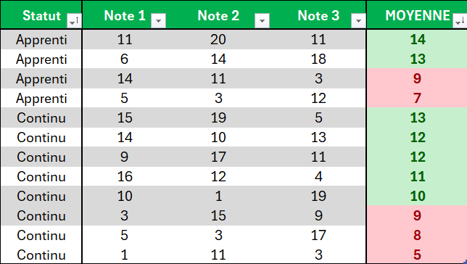
 | Statut | Note 1 | Note 2 | Note 3 | MOYENNE
 | Continu | 15 | 19 | 5 | 13
 | Continu | 5 | 3 | 17 | 8
 | Apprenti | 11 | 20 | 11 | 14
 | Continu | 14 | 10 | 13 | 12
 | Continu | 10 | 1 | 19 | 10
 | Continu | 16 | 12 | 4 | 11
 | Continu | 9 | 17 | 11 | 12
 | Apprenti | 6 | 14 | 18 | 13
 | Apprenti | 14 | 11 | 3 | 9
 | Continu | 1 | 11 | 3 | 5
 | Continu | 3 | 15 | 9 | 9
 | Apprenti | 5 | 3 | 12 | 7

Exercice 9
MISES EN FORME CONDITIONNELLES

Objectif(s) :
1) Dans la colonne "N° de facture", appliquer une mise en forme conditionnelle pour identifier les doublons
2) Dans la colonne "Montant HT", appliquer une mise en forme conditionnelle pour mettre en police verte les valeurs > 10 000€
3) Dans la colonne "Montant HT", appliquer une mise en forme conditionnelle pour mettre en police orange les valeurs <= 10 000€
4) Dans la colonne "Montant TTC", appliquer une mise en forme conditionnelle pour mettre en évidence les 3 valeurs les plus élevées

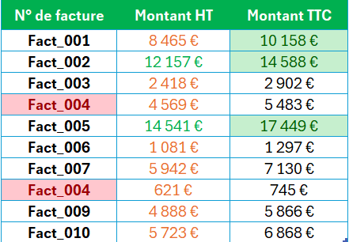
 | N° de facture | Montant HT | Montant TTC
 | Fact_001 | 8,465 € | 10,158 €
 | Fact_002 | 12,157 € | 14,588 €
 | Fact_003 | 2,418 € | 2,902 €
 | Fact_004 | 4,569 € | 5,483 €
 | Fact_005 | 14,541 € | 17,449 €
 | Fact_006 | 1,081 € | 1,297 €
 | Fact_007 | 5,942 € | 7,130 €
 | Fact_004 | 621 € | 745 €
 | Fact_009 | 4,888 € | 5,866 €
 | Fact_010 | 5,723 € | 6,868 €

Exercice 10
Les validations (restrictions) de données

Objectif(s) :
1) Insérer une validation dans la colonne Matricule pour forcer une saisie sur 6 caractères
2) Insérer une validation dans la colonne Date pour forcer la saisie d'un format date
3) Insérer une validation dans la colonne Epreuve pour choisir une épreuve parmi Mathématiques, Français, Histoire
4) Insérer une validation dans la colonne Note pour forcer la saisie d'un nombre entier
5) Personnaliser le message d'erreur sur la validation du Matricule pour indiquer qu'une saisie sur 6 caractères est nécessaire
6) Mettre en évidence l'Epreuve qui ne fait pas parti de la liste d'épreuves du point 3)

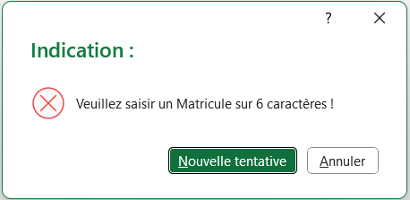
 | Matricule | Date | Epreuve | Note
 | ID_001 | 2024-05-02 | Mathématiques | 19
 | ID_002 | 2024-08-23 | Français | 3
 | ID_003 | 2024-04-20 | Histoire | 7
 | ID_004 | 2024-07-27 | Français | 14
 | ID_005 | 2024-09-12 | Histoire | 16
 | ID_006 | 2024-11-17 | Economie | 12
 | ID_007 | 2024-06-19 | Mathématiques | 17
 | ID_008 | 2024-01-08 | Mathématiques | 9
 | ID_009 | 2024-08-17 | Histoire | 11
 | ID_010 | 2024-12-13 | Français | 11

Exercice 11
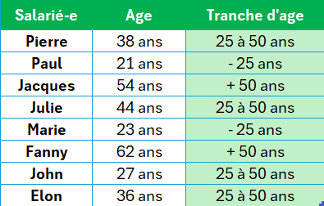
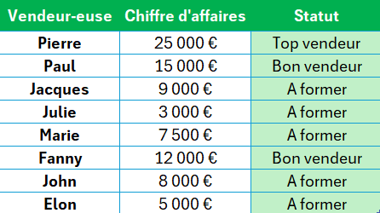
La fonction SI.CONDITIONS

Objectif(s) :
1) En colonne F, déterminer les tranches d'âge des salariés (-25 ans / 25 à 50 ans / + 50 ans)
2) En colonne J, déterminer les statuts des vendeur-euses (CA > 20K € => 'Top vendeur' / CA > 10k € => 'Bon vendeur' / CA < 10k€ => 'A former')

 | Salarié-e | Age | Tranche d'age | Vendeur-euse | Chiffre d'affaires | Statut
 | Pierre | 38 ans | 1) | Pierre | 25,000 € | 2)
 | Paul | 21 ans |  | Paul | 15,000 €
 | Jacques | 54 ans |  | Jacques | 9,000 €
 | Julie | 44 ans |  | Julie | 3,000 €
 | Marie | 23 ans |  | Marie | 7,500 €
 | Fanny | 62 ans |  | Fanny | 12,000 €
 | John | 27 ans |  | John | 8,000 €
 | Elon | 36 ans |  | Elon | 5,000 €

